ElectricalPCIE4
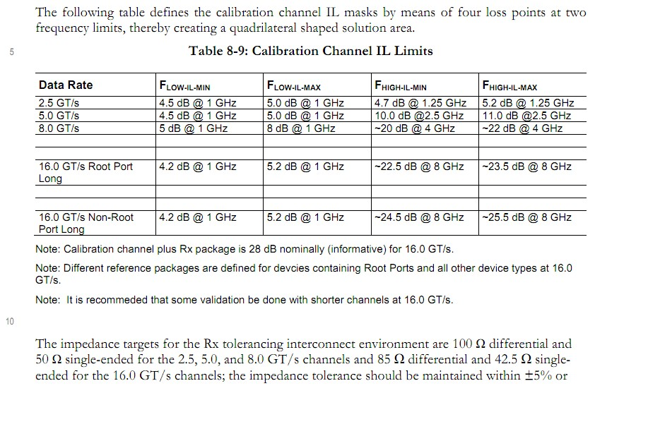
Item | PCIE4.0
Transmission Rate (Gbps) | 16
Band Width (Gbps) | 16
CLK Rate (MHz) | 100

Signal | Impedance (ohm) | Skew | Insertion Loss | Return Loss | Notes
cmn_refclk_p to cmn_refclk_m | diff Z=100 ± 10% | 1ps |  |  | Combined board and package capacitance should be less than 10pF per pin Lengths on the board should matchc within 0.2 inches
cmn_refclk1_p to cmn_refclk1_m | diff Z=100 ± 10% | 1ps
tx_p_ln_[0:15] to tx_m_ln_[0:15] | diff Z=85 ± 10% | 1ps | 0.5dB | 14dB | 30dB Total loss including package, connectors & channel The recommended values for the AC coupling capacitors is between 75nF and 265nF
rx_p_ln_[0:15] to rx_m_ln_[0:15] | diff Z=85 ± 10% | 1ps | 0.5dB | 14dB
cmn_rext |  |  |  |  | The package capacitance budget for this pin is <5 pF. Parasitic resistance should be held to less than 25 ohms. 3.01 kohm 1% Pull down to VSS
cmn_atb_0
cmn_atb_1

Power | Description | Min | Nom | Max | Rail | Current(LANE 1) | Notes
cmd_dvdd | Digital Power | 0.7125V | 0.75V | 0.825V | ±3% | 4.6mA | cmn_dvdd and xcvr_dvdd_ln_{n:0} (all of which are part of the dvdd domain) can be connected together on core plane in the package *_dvdd domain power on first
xcvr_dvdd_ln_{n:0} | Digital Power | 0.7125V | 0.75V | 0.825V | ±3% | 24.5mA
cmn_avdd | Analog Power | 0.81V | 0.86V | 0.91V | ±3% | 3.1mA | cmn_avdd and xcvr_avdd_ln_{n:0} (all of which are part of the avdd domain) can be connected together on a single plane in the package *_avdd and *_avdd_clk must be derived from same power supply source
xcvr_avdd_ln_{n:0} | Analog Power | 0.81V | 0.86V | 0.91V | ±3% | 90.9mA
cmn_avdd_h | PLL Analog Power | 1.425V | 1.8V | 1.98V | ±3% | 56.5mA | cmn_avdd_h and xcvr_avdd_h_ln_{n:0} (analog IO voltage) may be routed as a signal if absolutely necessary, but should be thick and have multiple balls to minimize impedance
xcvr_avdd_h_ln_{n:0} | High Voltage Power | 1.425V | 1.8V | 1.98V | ±3% | 11.5mA
cmn_avdd_clk | Clean Analog Power | 0.81V | 0.86V | 0.91V | ±3% | 1.2mA | Both of which are part of the avdd_clk domain can be connected in a single package plane xcvr_avdd_clk_ln_{n:0} supplies should not be tied to digital supplies of the same voltage in the package
xcvr_avdd_clk_ln_{n:0} | Clean Analog Power | 0.81V | 0.86V | 0.91V | ±3% | 58.2mA
gnd | Ground |  | 0 |  |  |  | Shared ground for the entire macro

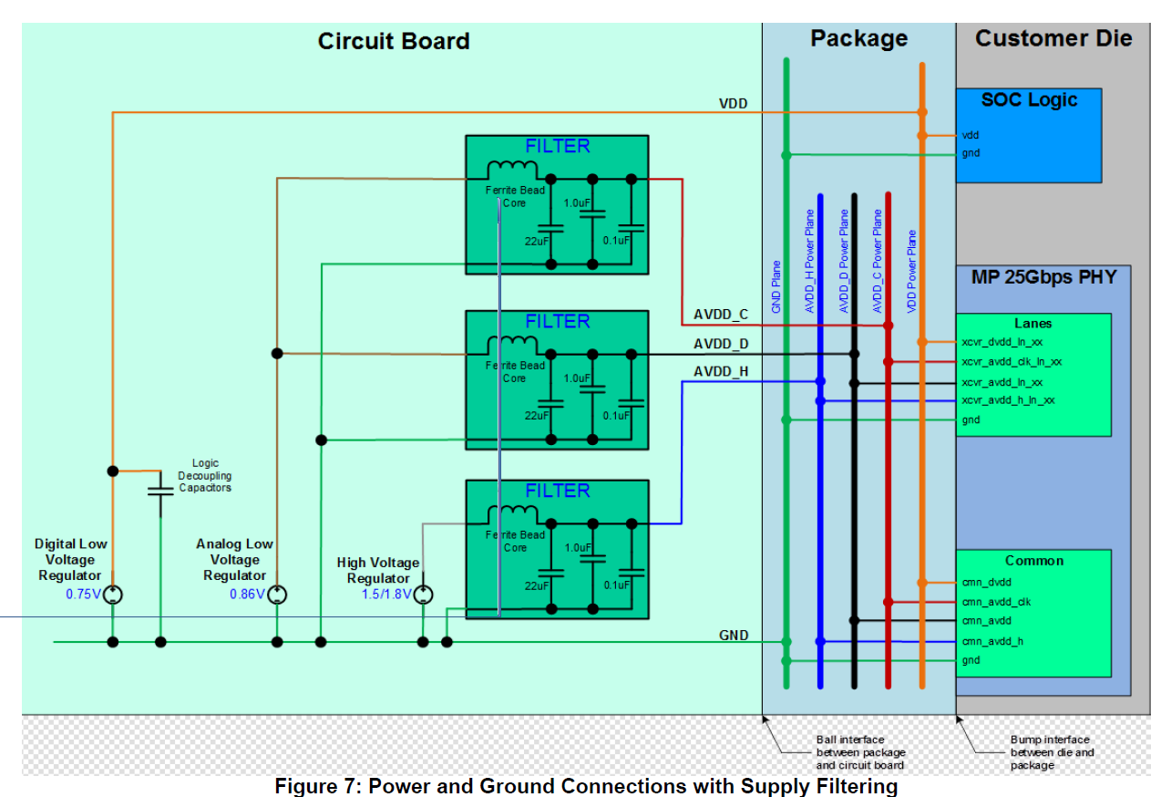

i

i

Document
_sd0302_t7ff_intgrguide_r500_v2.0
_sd0302_t7ff_physpec_rxxx_v2.6
_sd0302_t7ff_userguide_r500_v0.14

